테스트 케이스별 결과 화면
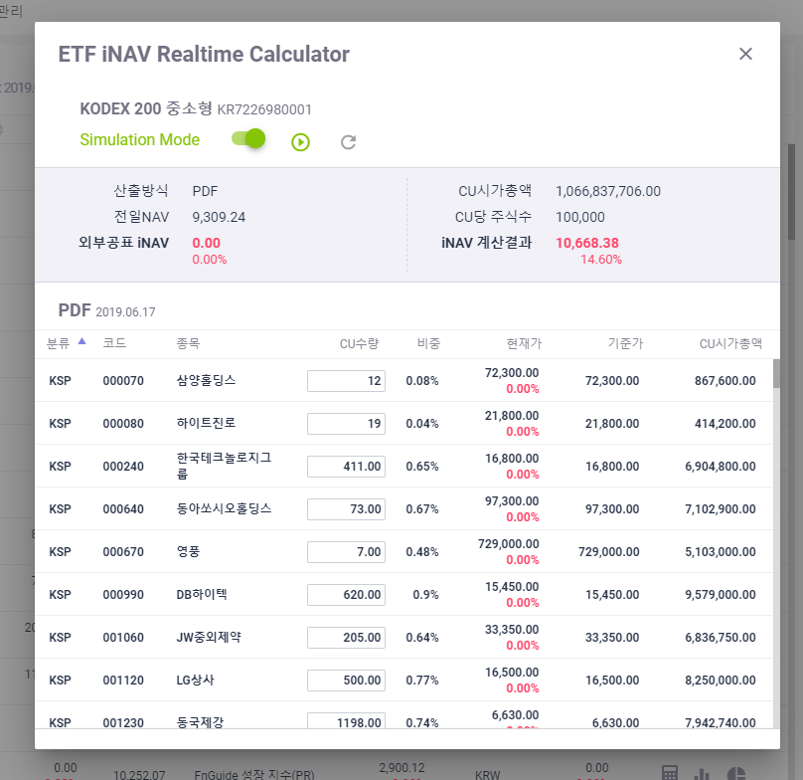
ETP 플랫폼 구축 |  |  |  | 단위테스트 결과서
단위테스트 ID | UT-ETP-OP-04-01 | 단위테스트명 | ETP 투자지표 산출 계산기(PDF)
업무구분 | ETP | 작성자 | 최병국

1. 투자지표 산출 계산기가 조회되는지 확인한다.
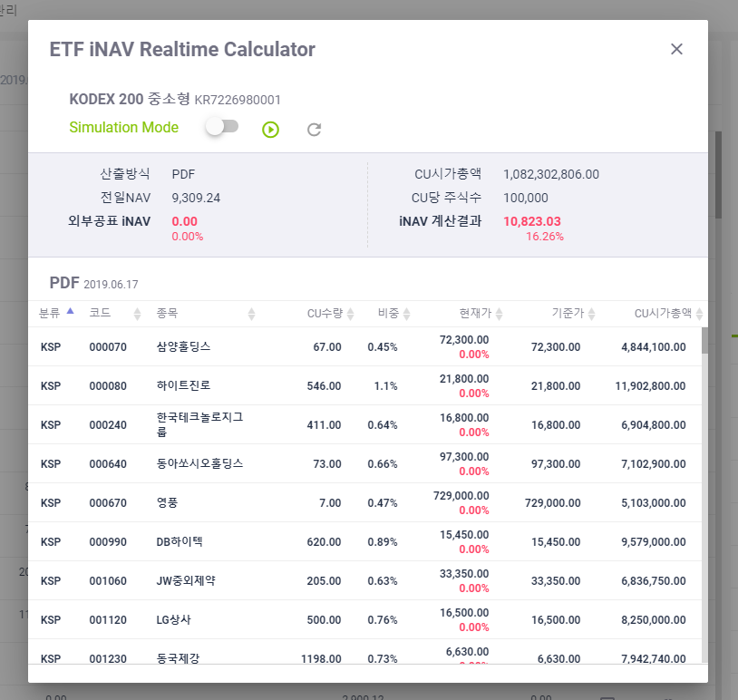

2. 시뮬레이션 모드에서 주식수 조정시 투자지표가 변경되는지 확인한다.

